Sheet1
 | キャラ名称 | 参考キャラ画像 | 説明文 | 文字数 | キャラ設定 | 服装・アクセサリー | コンセプト
仮 | 和み宿/和服女将 万葉 | 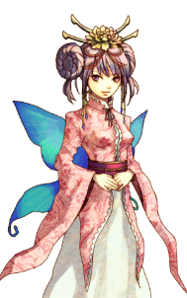 | 宿屋の和服女将。 | 8 | [年齢]：??歳 [性別]：女 [性格]： ・冷静沈着 ・博識 [イメージ]： ・全てに平等 ・完璧だがときどき天然 [口調]： ・「〜ですわ」「〜でしょう？」 ・年功序列に従い敬語 |  | 謎めいた和の美女。
 | アリストテレス商店/双子の姉妹 アリス、テレス |  | アイテム屋の双子の姉妹。 | 12 | [年齢]：14歳 [性別]：女 [性格]： ・不思議系 ・人見知りかつ無口 [イメージ]： ・アリスは天使 ・テレスは悪魔 [口調]： ・「〜とアリスは言った」「〜とテレスは思う」 ・誰に対しても敬語を使わない |  | 天使と悪魔の不思議系美少女。
 | 鍛冶屋一鉄/頑固爺さん ダグラス |  | 鍛冶屋の頑固爺さん。 | 10 | [年齢]：35歳 [性別]：男 [性格]： ・頑固 ・自己主張が強い [イメージ]： ・職人肌 ・江戸っ子 [口調]： ・「〜だろう」「〜うむ」 ・年功序列に従い敬語 |  | 江戸っ子気質な頑固爺さん。
 | 天空の女神亭/イケメンオカマ マリア(偽名) | 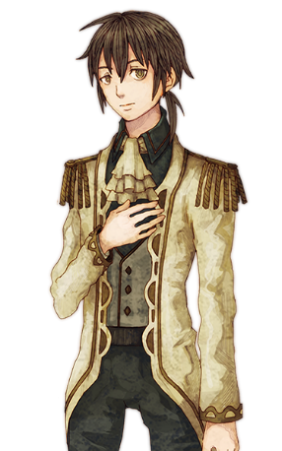 | 酒場のイケメンオカマ。 |  | [年齢]：永遠の16歳 [性別]：女 [性格]： ・基本誠実 ・欲望に弱い [イメージ]： ・見た目はイケメン中身はオカマ ・女性友達は多い [口調]： ・「〜かしら」「〜いやね」 ・誰に対しても敬語を使わない |  | イケメンオカマ。
 | 冒険者ギルド/普通の受付嬢 フイルム | 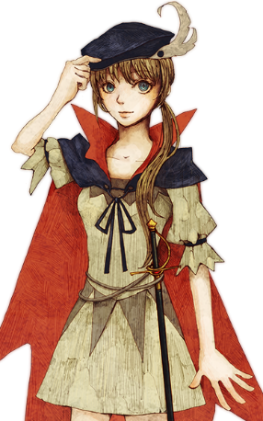 | 冒険者ギルドの普通の受付嬢。 |  | [年齢]：20歳 [性別]：女 [性格]： ・ドジが多いが頑張り屋 ・涙もろい [イメージ]： ・背伸びをする少女 ・物怖じしない [口調]： ・「〜です」「〜はぁ」 ・年功序列に従い敬語 |  | The普通の少女A。
 | 冒険者ギルド/スパルタ姉御 ギブ | 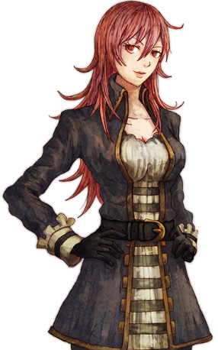 | 冒険者ギルドのギルドマスターを務める女傑。 |  | [年齢]：29歳 [性別]：女 [性格]： ・竹を割ったような女傑 ・人の話を聞かない [イメージ]： ・現ギルドマスター ・元冒険者 [口調]： ・「〜私は」「〜そうとも」 ・誰に対しても敬語を使わない |  | スパルタ姉御。

